List1
Stackoverflow.com |  | až budu stucknutej
Vždycky si říct "Co očekávám, že se stane." a potom "Co se actually stalo." |  |  |  |  | :sebereflexe
Nebát se rewatchovat…
Na konci kurzu si budu moct checknout jestli mám všechno správně
Checkovat taky QnA section and ask questions
4 kroky kontroly
1. | Co jsem čekal, že se stane.
2. | Co se stalo?
3. | Screenshot kódu s chybou
4. | Screenshot kódu s řešením |  |  | + erory
Screenshot win key + l shift + s

Co znamená HTML = Hyper Text Markup Language
 |  |  |  |  | Devdocs.io - dokumentace k programovacím jazykům (elementy v html atd…)
Hypertextové = kousky textu, který vedou na jiný dokumenty na naší stránce
Markup language = html tagy = |  |  | Headings (h1-6), Paragraph (p)

Heading

Tagy jsou párový a nepárový ( start tag, content, end tag, self closing tag)

Atributy tagů
<hr size="3">

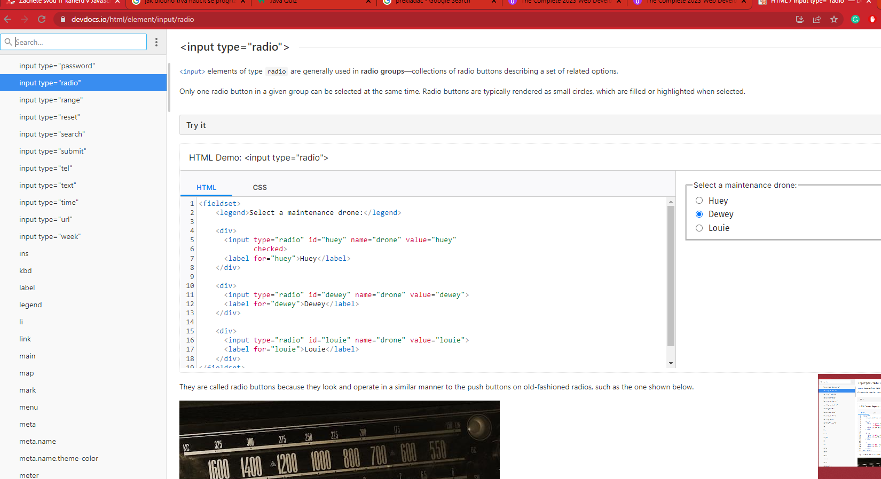

Boilerplate

<!DOCTYPE html> |  | version of html
<html lang="en"> opening tag with atribute defining language of the text content in that element
opening and closing and everything is stuffed inside like with BURGER
<heading> |  | important information about our website, that is not going to be displayed to the user
<meta charset="UTF-8"> |  |  | merta tag for the character set in coding of the webpage
<title>My website</title> |  |  | what gets displayed in the tob bar
</head>
<body> | tady je všechen kontent
<h1>Hello World</h1>
</body>
</heading>
</html>

